行政事業レビューシート
 |  |  |  |  |  |  |  |  |  |  |  |  |  |  |  |  |  |  |  |  |  | 事業番号 |  |  |  |  |  | 0174
平成２８年度行政事業レビューシート |  |  |  |  |  |  |  |  |  |  |  |  |  |  |  |  |  |  |  |  | （ | 文部科学省 |  |  |  |  |  |  |  |  | ）
事業名 |  |  |  | 国立研究開発法人理化学研究所施設整備に必要な経費 |  |  |  |  |  |  |  |  |  | 担当部局庁 |  |  |  | 研究振興局 |  |  |  |  |  |  | 作成責任者
事業開始年度 |  |  |  | 平成１５年度 |  |  | 事業終了 （予定）年度 |  |  |  | 終了予定なし |  |  | 担当課室 |  |  |  | 基礎研究振興課 |  |  |  |  |  |  | 基礎研究振興課長 渡辺 正実
会計区分 |  |  |  | 一般会計
根拠法令 （具体的な 条項も記載） |  |  |  | 国立研究開発法人理化学研究所法第16条 |  |  |  |  |  |  |  |  |  | 関係する計画、通知等 |  |  |  | 第5期科学技術基本計画（平成28年1月22日閣議決定）
主要政策・施策 |  |  |  | 科学技術・イノベーション |  |  |  |  |  |  |  |  |  | 主要経費 |  |  |  | 文教及び科学振興
事業の目的 （目指す姿を簡潔に。3行程度以内） |  |  |  | 科学技術に関する試験及び研究等の業務を総合的に行うことにより、科学技術の水準の向上を図るため、理化学研究所の設置する研究所施設の整備充実を図る目的で、研究所が行う研究所施設の整備に要する経費に対し補助を実施する。
事業概要 （5行程度以内。別添可） |  |  |  | 我が国唯一の科学技術全般を総合的に行う研究機関として、物理学、化学、生物学、医科学等の幅広い研究分野を対象に、国家的・社会的ニーズを踏まえた戦略的・重点的な研究開発、世界トップレベルの研究基盤の整備・共用・利用研究及びパラダイム転換をもたらすような創造的・挑戦的な先端融合研究等を実施する理化学研究所に対し、必要な研究所施設の整備に要する経費の補助を行う。【補助率：定額補助】
実施方法 |  |  |  | 補助
予算額・ 執行額 （単位:百万円） |  |  |  |  |  |  |  | 25年度 |  |  |  | 26年度 |  |  |  |  | 27年度 |  |  |  |  |  | 28年度 |  |  | 29年度要求
 |  |  |  | 予算の状況 | 当初予算 |  |  | 370 |  |  |  | 227 |  |  |  |  | 104 |  |  |  |  |  | - |  |  | 726
 |  |  |  |  | 補正予算 |  |  | 2,622 |  |  |  | - |  |  |  |  | 25 |  |  |  |  |  | -
 |  |  |  |  | 前年度から繰越し |  |  | 9,273 |  |  |  | 7,693 |  |  |  |  | 798 |  |  |  |  |  | 25 |  |  | -
 |  |  |  |  | 翌年度へ繰越し |  |  | -7,693 |  |  |  | -798 |  |  |  |  | -25 |  |  |  |  |  | -
 |  |  |  |  | 予備費等 |  |  | - |  |  |  | - |  |  |  |  | - |  |  |  |  |  | -
 |  |  |  |  | 計 |  |  | 4,572 |  |  |  | 7,122 |  |  |  |  | 902 |  |  |  |  |  | 25 |  |  | 726
 |  |  |  | 執行額 |  |  |  | 4,572 |  |  |  | 7,122 |  |  |  |  | 863
 |  |  |  | 執行率（％） |  |  |  | 100% |  |  |  | 100% |  |  |  |  | 96%
成果目標及び成果実績 （アウトカム） |  |  |  | 定量的な成果目標 |  |  |  | 成果指標 |  |  |  |  |  |  | 単位 |  |  | 25年度 |  |  | 26年度 |  |  | 27年度 | 中間目標 |  |  |  | 目標最終年度
 |  |  |  |  |  |  |  |  |  |  |  |  |  |  |  |  |  |  |  |  |  |  |  |  | 29 |  | 年度 |  | - | 年度
 |  |  |  | 独立行政法人通則法に基づく主務大臣による業務実績の評価結果のうち、施設・設備に関する計画の項目において、標準評価以上の評価を受けた項目の割合とする。 ※平成25年度については、独立行政法人評価委員会の年度評価結果で標準評価以上の評価を受けた項目の割合とする。 |  |  |  | 標準評価(B評価）以上の評価を受けた項目の割合。 ※平成25年度については、標準評価(A評価)以上の評価を受けた項目の割合。 |  |  |  |  |  | 成果実績 | ％ |  |  | 100 |  |  | 100 |  |  | 100 | - |  |  |  | -
 |  |  |  |  |  |  |  |  |  |  |  |  |  | 目標値 | ％ |  |  | 100 |  |  | 100 |  |  | 100 | 100 |  |  |  | 100
 |  |  |  |  |  |  |  |  |  |  |  |  |  | 達成度 | ％ |  |  | 100 |  |  | 100 |  |  | - | - |  |  |  | -
成果目標及び成果実績（アウトカム）欄についてさらに記載が必要な場合はチェックの上【別紙１】に記載
活動指標及び活動実績 （アウトプット） |  |  |  | 活動指標 |  |  |  |  |  |  |  |  |  |  | 単位 |  |  | 25年度 |  |  | 26年度 |  |  | 27年度 | 28年度活動見込
 |  |  |  | 施設整備の整備件数 |  |  |  |  |  |  |  |  |  | 活動実績 | 件 |  |  | 1 |  |  | 1 |  |  | 1 | -
 |  |  |  |  |  |  |  |  |  |  |  |  |  | 当初見込み | 件 |  |  | 1 |  |  | 1 |  |  | 1 | 0
単位当たり コスト |  |  |  | 算出根拠 |  |  |  |  |  |  |  |  |  |  | 単位 |  |  | 25年度 |  |  | 26年度 |  |  | 27年度 | 28年度活動見込
 |  |  |  | 国立研究開発法人理化学研究所の事業を実施する上で必要な施設整備費補助金のため、単位当たりコストの算出は困難 |  |  |  |  |  |  |  |  |  | 単位当たり コスト | - |  |  | - |  |  | - |  |  | - | -
 |  |  |  |  |  |  |  |  |  |  |  |  |  | 計算式 | / |  |  | - |  |  | - |  |  | - | -
平成28・29年度予算内訳（単位：百万円） | 歳出予算目 |  |  |  |  | 28年度当初予算 |  |  |  | 29年度要求 |  |  | 主な増減理由
 | 国立研究開発法人理化学研究所施設整備費補助金 |  |  |  |  | - |  |  |  | 726 |  |  | 「新しい日本のための優先課題推進枠」 726百万円

 | 計 |  |  |  |  | 0 |  |  |  | 726
政策評価、経済・財政再生アクション・プログラムとの関係 | 政策評価 | 政策 |  | 7 イノベーション創出に向けたシステム改革 (旧 7 科学技術･学術政策の総合的な推進）
 |  | 施策 |  | 7-1 産学官における人材・知・資金の好循環システムの構築 (旧 7-2 イノベーション創出に向けた産業連携の推進及び地域科学技術の振興）
 |  | 測定指標 |  | 定量的指標 |  |  |  |  |  |  |  |  |  |  | 単位 |  |  | 25年度 |  |  | 26年度 |  |  | 27年度 | 中間目標 |  |  |  | 目標年度
 |  |  |  |  |  |  |  |  |  |  |  |  |  |  |  |  |  |  |  |  |  |  |  |  | - |  | 年度 |  | - | 年度
 |  |  |  | - |  |  |  |  |  |  |  |  |  | 実績値 | - |  |  | - |  |  | - |  |  | - | - |  |  |  | -
 |  |  |  |  |  |  |  |  |  |  |  |  |  | 目標値 | - |  |  | - |  |  | - |  |  | - | - |  |  |  | -

 |  | 本事業の成果と上位施策・測定指標との関係
 |  | 理化学研究所の施設の整備を進めることにより、社会的ニーズに対応した成果創出を促進し、上位施策である産学官における人材・知・資金の好循環システムの構築に貢献する。

 |  | 政策 |  | 8 科学技術イノベーションの基盤的な力の強化（旧 8 基礎研究の充実及び研究の推進のための環境整備)
 |  | 施策 |  | 8-3 研究開発活動を支える研究基盤の戦略的強化（旧 8-2 科学技術振興のための基盤の強化)
 |  | 測定指標 |  | 定量的指標 |  |  |  |  |  |  |  |  |  |  | 単位 |  |  | 25年度 |  |  | 26年度 |  |  | 27年度 | 中間目標 |  |  |  | 目標年度
 |  |  |  |  |  |  |  |  |  |  |  |  |  |  |  |  |  |  |  |  |  |  |  |  |  |  | 年度 |  |  | 年度
 |  |  |  | - |  |  |  |  |  |  |  |  |  | 実績値 | - |  |  | - |  |  | - |  |  | - | - |  |  |  | -
 |  |  |  |  |  |  |  |  |  |  |  |  |  | 目標値 | - |  |  | - |  |  | - |  |  | - | - |  |  |  | -

 |  | 本事業の成果と上位施策・測定指標との関係
 |  | 理化学研究所の施設の整備を進めることにより、社会的ニーズに対応した成果創出を促進し、上位施策である研究開発活動を支える研究基盤の戦略的強化に貢献する。

 |  | 政策 |  | 9 未来社会に向けた価値創出の取組と経済・社会的課題への対応（旧 9 科学技術の戦略的重点化)
 |  | 施策 |  | 9-1 未来社会を見据えた先端基盤技術の強化（旧 9-8 新興・融合領域の研究開発の推進)
 |  | 測定指標 |  | 定量的指標 |  |  |  |  |  |  |  |  |  |  | 単位 |  |  | 25年度 |  |  | 26年度 |  |  | 27年度 | 中間目標 |  |  |  | 目標年度
 |  |  |  |  |  |  |  |  |  |  |  |  |  |  |  |  |  |  |  |  |  |  |  |  | - |  | 年度 |  | - | 年度
 |  |  |  | - |  |  |  |  |  |  |  |  |  | 実績値 | - |  |  | - |  |  | - |  |  | - | - |  |  |  | -
 |  |  |  |  |  |  |  |  |  |  |  |  |  | 目標値 | - |  |  | - |  |  | - |  |  | - | - |  |  |  | -

 |  | 本事業の成果と上位施策・測定指標との関係
 |  | 理化学研究所の施設の整備を進めることにより、社会的ニーズに対応した成果創出を促進し、上位施策である未来社会を見据えた先端基盤技術の強化に貢献する。
...
点検・改善結果 | 点検結果 |  |  | 今後も限られた予算を有効活用しつつ、研究成果の最大化が図られるよう、検討・改善を重ねていくことが課題である。なお、毎年理化学研究所の業務に必要な施設を整備しているところであるが、研究業務の特性上やむを得ないものを除き、基本的に一般競争入札とすることとし、効果的かつ効率的な運用を図っているところである。
行政事業レビュー推進チームの所見
事業内容の 一部改善 |  |  | １．事業評価の観点：この事業は、物理学、化学、生物学、医科学等の幅広い分野を対象に、国家的・社会的ニーズを踏まえた戦略的・重点的な研究開発等の実施、優秀な研究者等の育成・輩出等を図る理化学研究所に対し、必要な研究所施設の整備に要する補助金を支出するものであり、長期継続事業、契約・執行手続き、独立行政法人等の観点から検証を行った。 ２．所見：この事業は、平成15年以降長期に継続している事業であり、中期目標・中期計画に掲げられた計画に従って必要な施設整備を計画的に実施していると認められるが、競争参加条件等のより一層の見直しを図ることにより、引き続き契約の競争性、公平性、透明性を確保すべきである。また、外部有識者の点検結果を踏まえ、支出先の選定については、競争性の確保に向け検証等が行われているものの、今後の対策に一層の工夫が必要である。
所見を踏まえた改善点/概算要求における反映状況
執行等改善 |  |  | 支出先の選定の競争性の確保については、毎年度その状況を確認等を行い、競争性確保に係る問題点の分析等を行うことにより、引き続き改善を図っていくとともに、調達内容の詳細を容易に取得できるように理研のホームページ上に調達情報を掲載・仕様書等をダウンロードできるようにする等の取組を通じ、契約の競争性、公平性、透明性の確保に向けて取り組んでいく。
備考
【行政事業レビュー】（平成22年度） ・契約に係る透明性・適正性の検証（独立行政法人理化学研究所（SPring－8の運営業務）） （結果）事業の効率化、成果公開優先利用枠の拡大を含めた自己収入増、外部有識者も交えた外部委託等の運営体制のあり方を検討 ※施設整備費補助金のうち、放射光研究施設整備費が関連 【支出先上位１０者リストの落札率について】 ※部分については、同種の他の契約の予定価格を類推されるおそれがあるため、又は研究所の事務若しくは事業に支障を生じるおそれがあるため非公表。
関連する過去のレビューシートの事業番号
平成22年度 |  |  |  | 334 |  |  |  |  | 平成23年度 |  |  | 267 |  |  |  |  |  |  | 平成24年度 |  |  |  |  | 282
平成25年度 |  |  |  | 196 |  |  |  |  | 平成26年度 |  |  | 194 |  |  |  |  |  |  | 平成27年度 |  |  |  |  | 185
資金の流れ （資金の受け取り先が何を行っているかについて補足する）（単位：百万円） |  |  |  | ※平成27年度実績を記入。執行実績がない新規事業、新規要求事業については現時点で予定やイメージを記入。
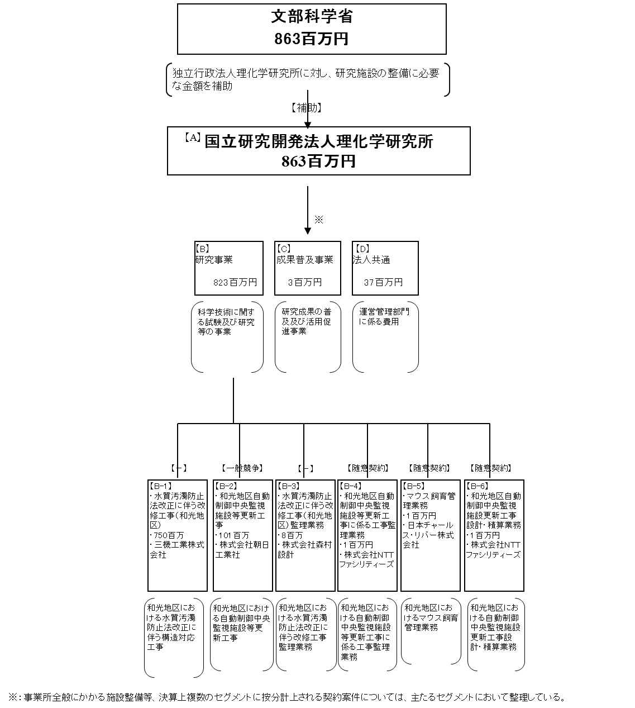

費目・使途 （「資金の流れ」においてブロックごとに最大の金額が支出されている者について記載する。費目と使途の双方で実情が分かるように記載） |  |  |  | A.国立研究開発法人理化学研究所 |  |  |  |  |  |  |  |  |  |  |  | B-1.三機工業株式会社
 |  |  |  | 費 目 |  | 使 途 |  |  |  |  |  |  |  | 金 額 (百万円） |  | 費 目 |  |  |  | 使 途 |  |  |  |  |  |  |  |  | 金 額 (百万円）
 |  |  |  | 施設整備費 補助金 |  | 製作費、工事費等 |  |  |  |  |  |  |  | 863 |  | 工事 |  |  |  | 水質汚濁防止法改正に伴う構造対応工事 |  |  |  |  |  |  |  |  | 750
...

